Sheet1
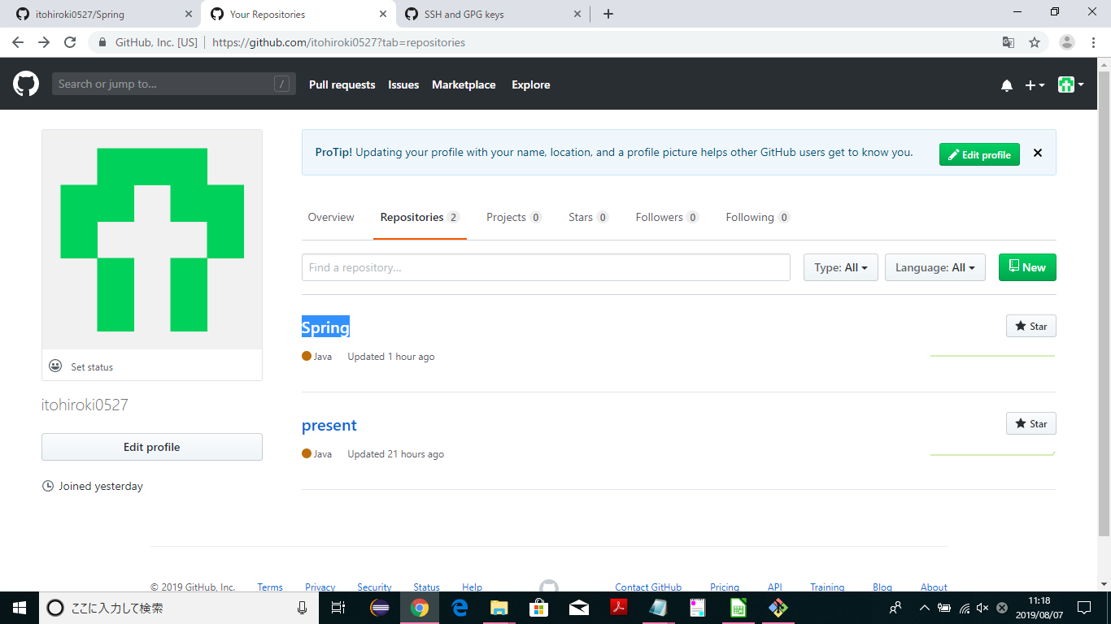
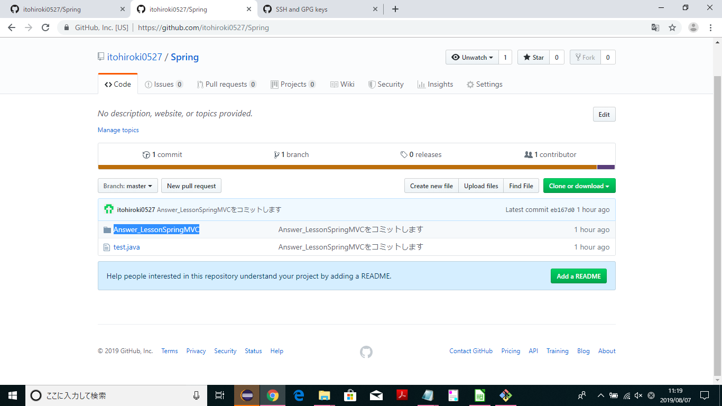
新しくリポジトリを作りたいのでNEWを押す。

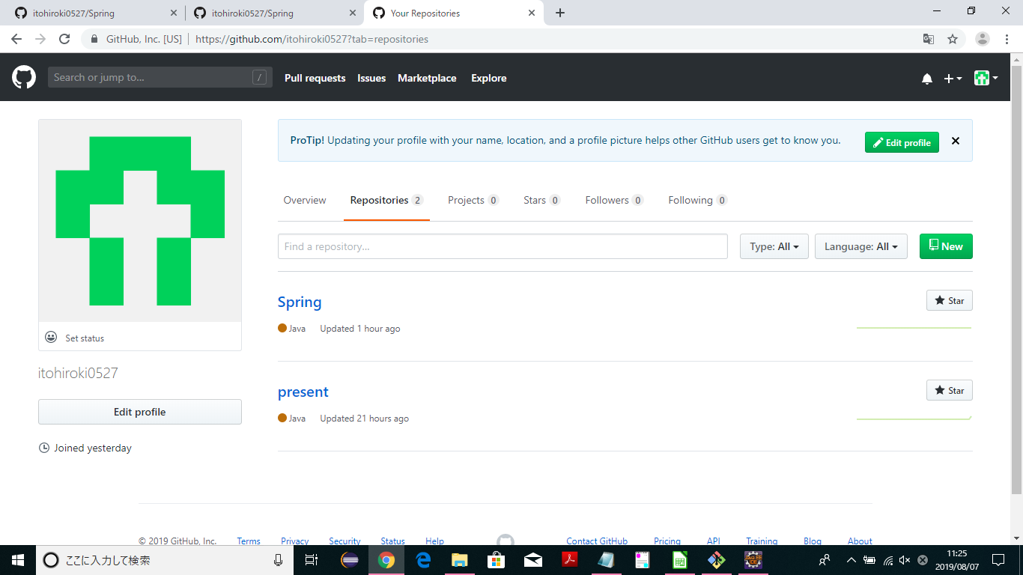

リポジトリの作成 ・Repository nameに作成するリポジトリの名前を入れる（ここでは仮にSpringと命名） ・public（無料のやつ）にチェック

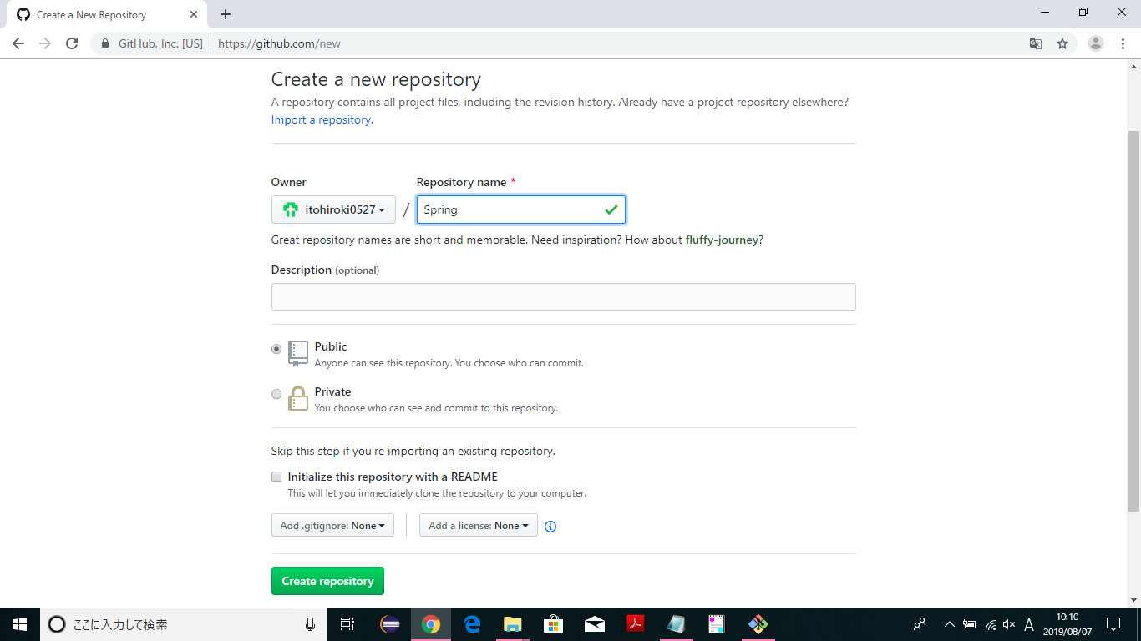

その後にデスクトップにSpringフォルダをつくる

$ git init
↑Springフォルダに「.git」ができる。.gitが無いとフォルダの指定ができない。

$ git add *
↑ファイルの中身をステージングする（どのファイルをアップするかを選択）

$ git commit -m "Answer_LessonSpringMVCをコミットします"
↑ステージングされたファイルがコミットされる。そのときのメッセージは””の中のコメント。
コミットはファイルを上げる準備のようなもの。

$ git remote add origin https://github.com/itohiroki0527/Spring.git
↑下記参照。Githubのどのリポジトリにアップするかを指定する

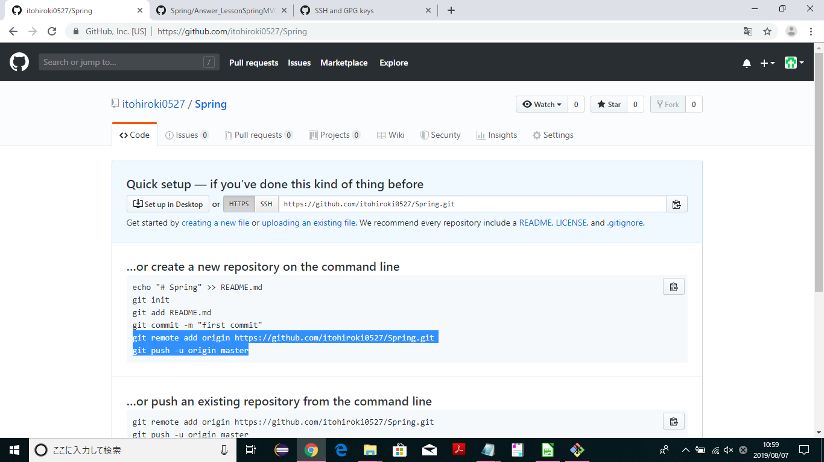

$ git push -u origin master
↑上記参照。今ままでコミットしたものを送信

jspの作り方
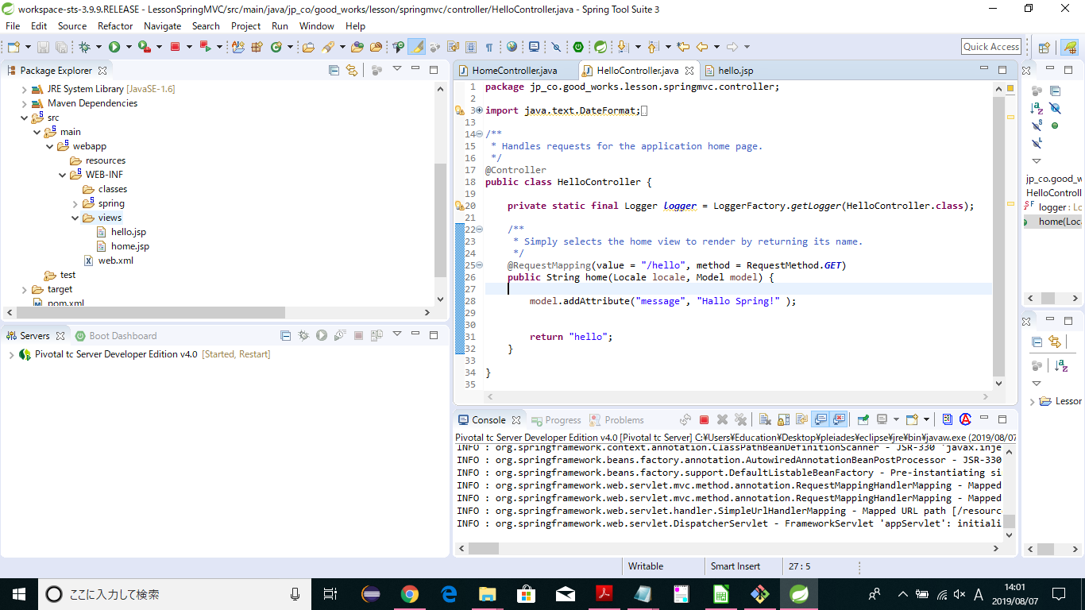
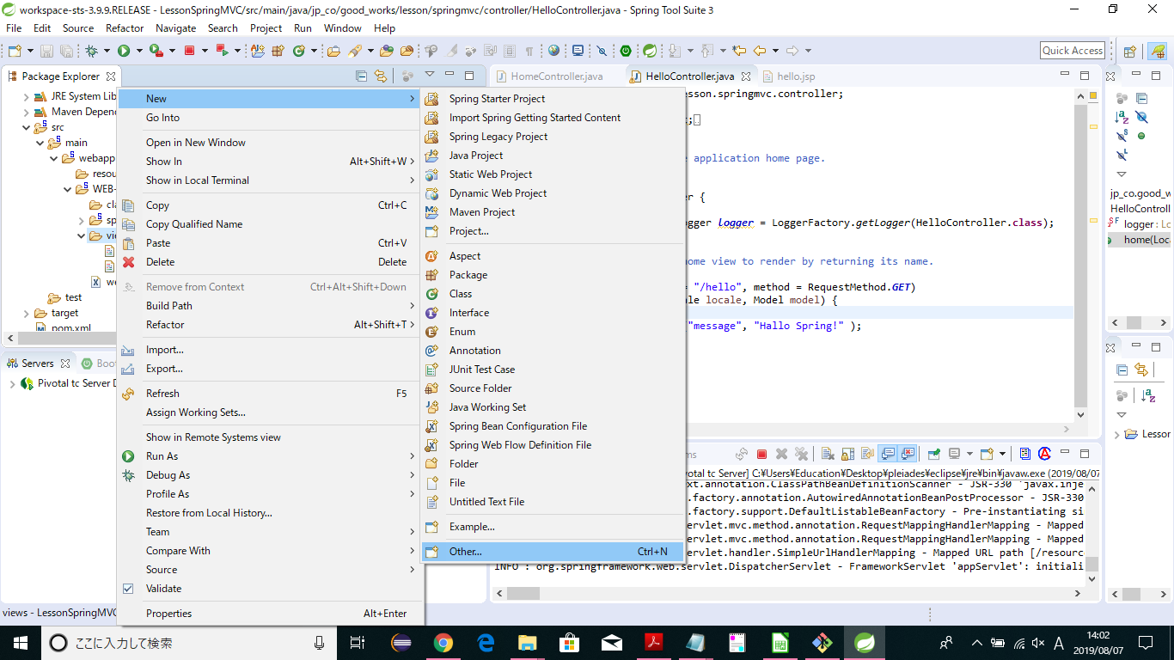
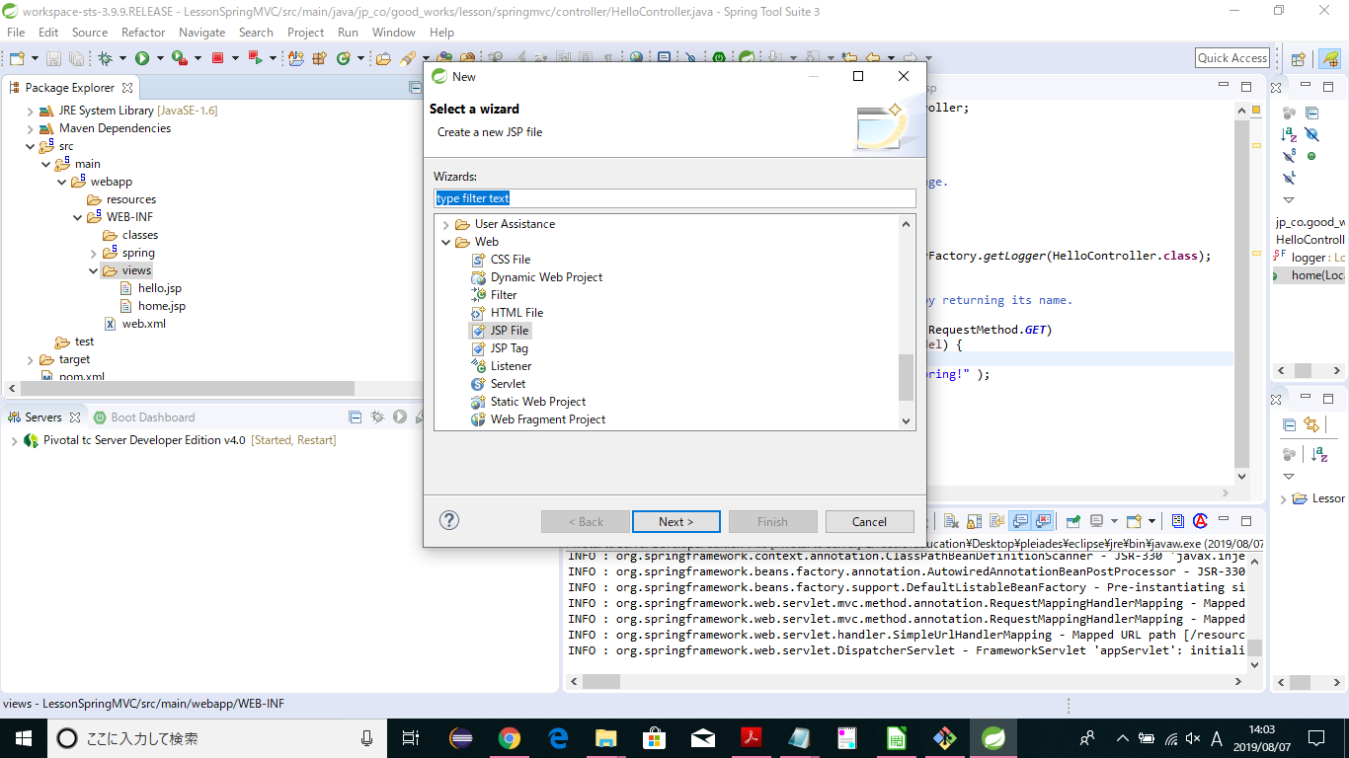
ｊｓｐはviewsの中に作る。

springからgitの出し方
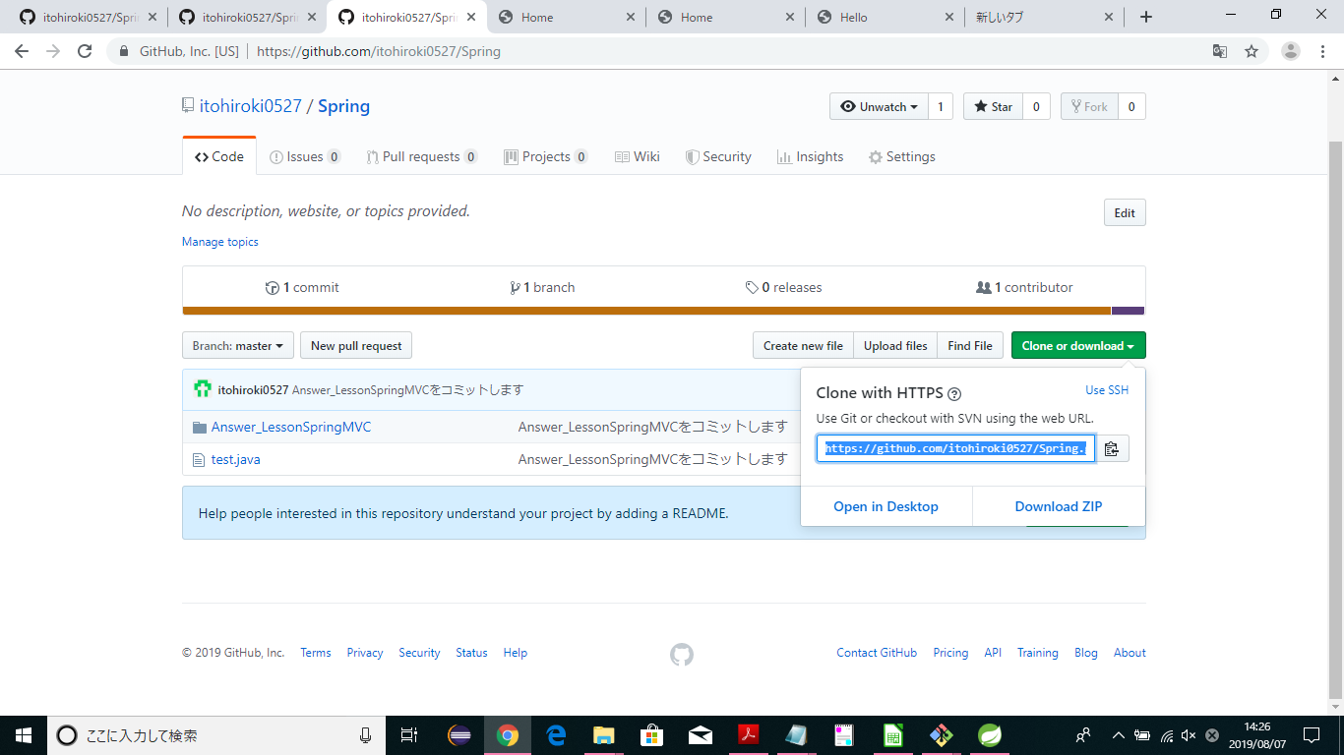
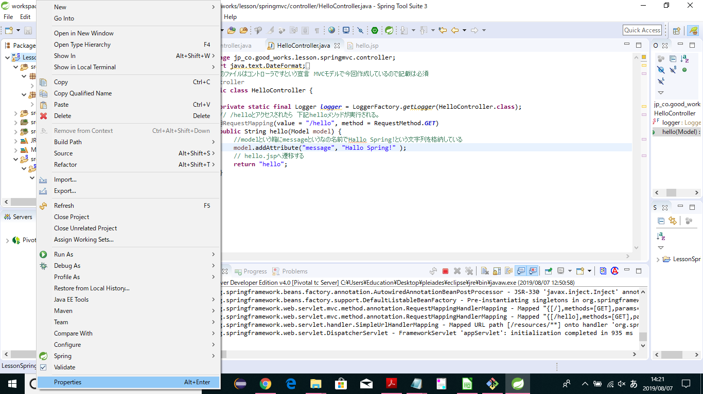

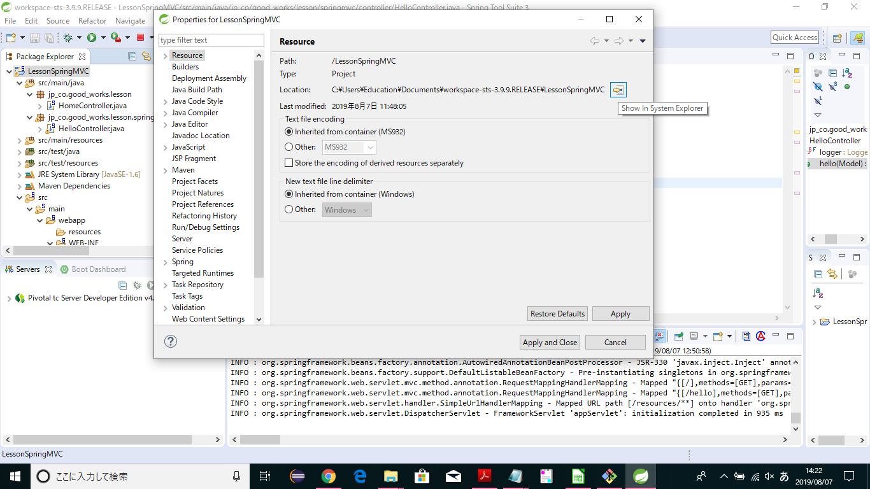

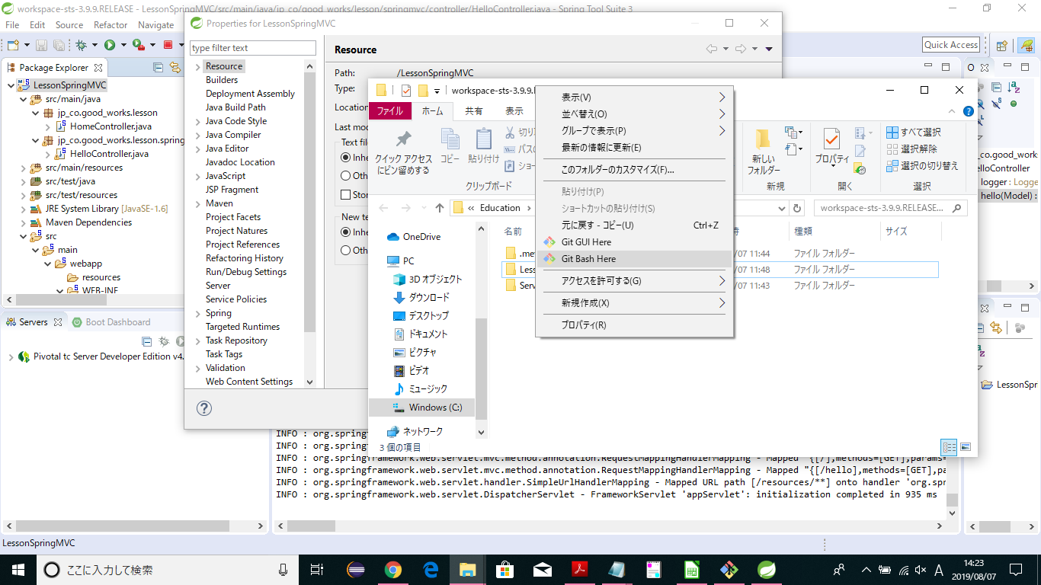

$ git init

$ git add *

$ git commit -m "Springをcommitします"

$ git remote add origin ～～～

～～～のアドレスは下記参照

gti
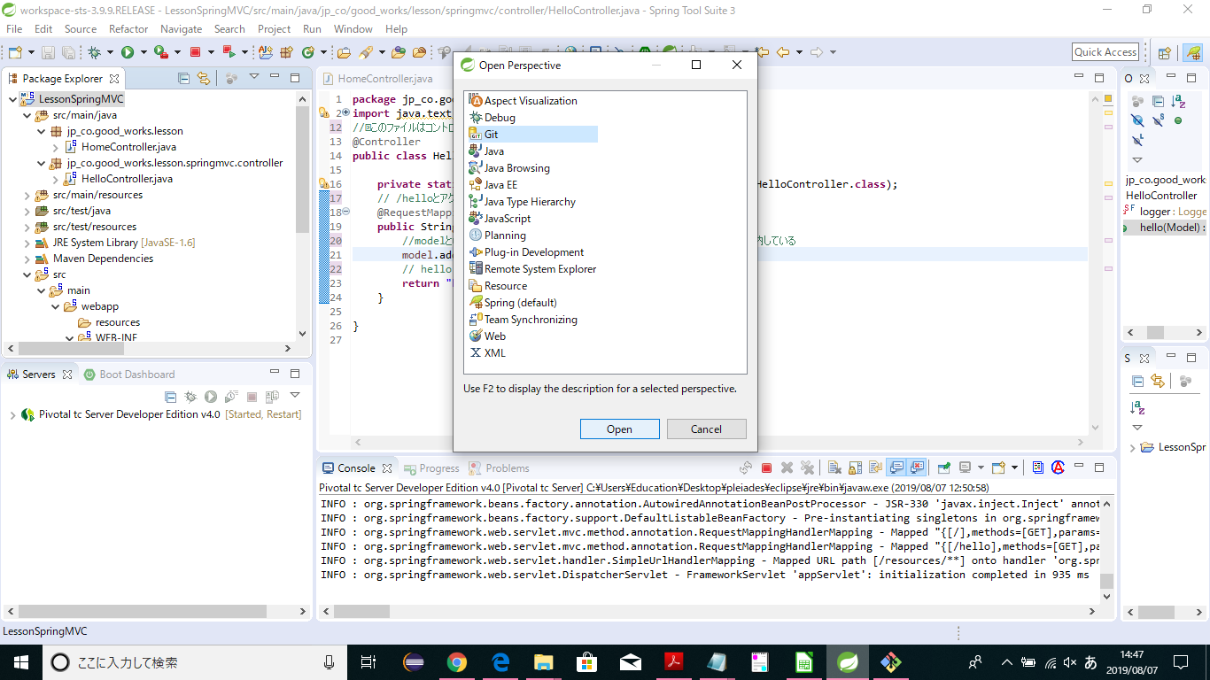

Sheet5
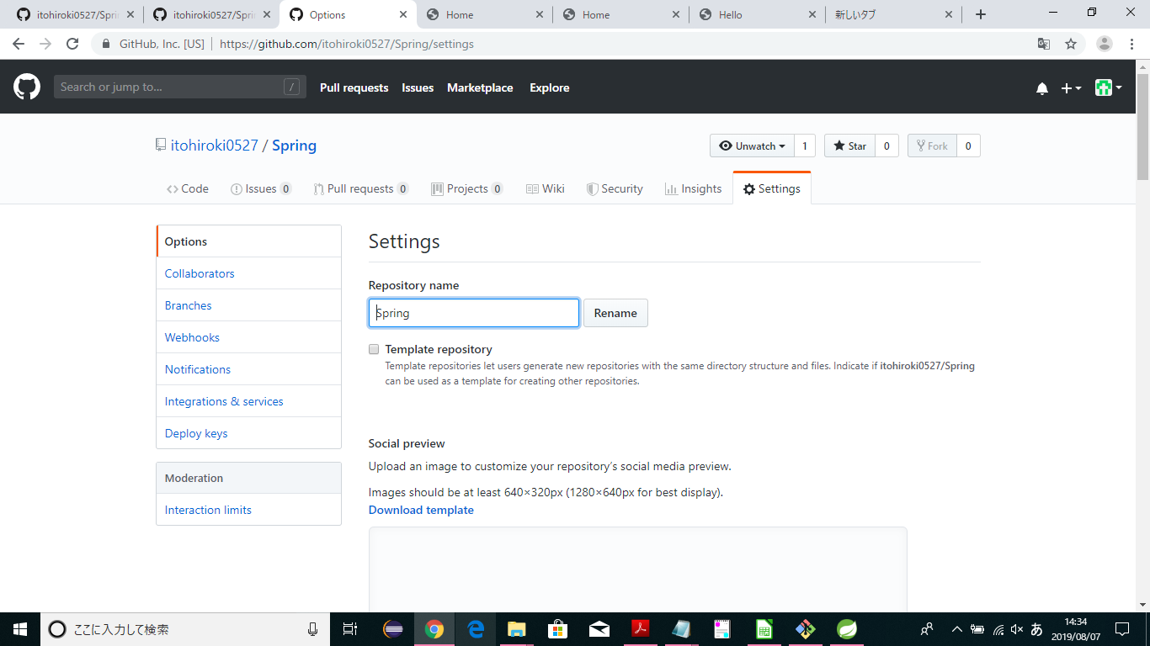

branchの切り方
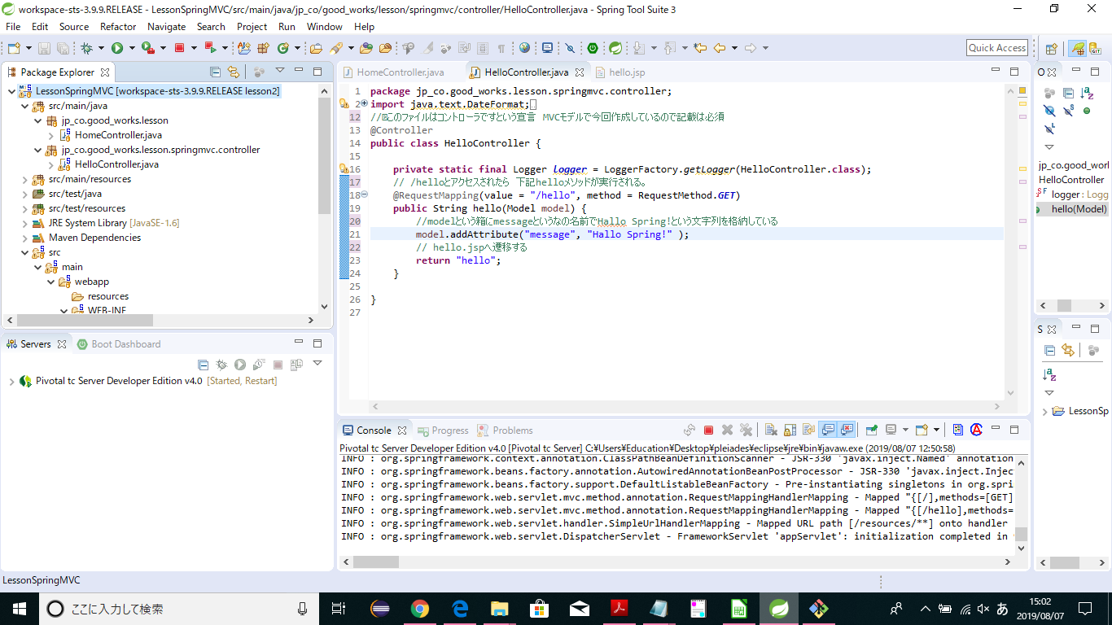


$ git branch “lesson2”

$ git checkout lesson２

lesson1がlesson2になる

